新
清丰文体中心建设项目红线外园林绿化工程 （清丰文体中心西侧景观工程）
中标日期 | 2017-05-22 | 中标价 | 1,645,895.22 | 负责人 | 孙健 | 建设单位 | 北京城建集团有限责任公司
决算日期 |  | 决算价 | 1,787,884.77
销售开票： |  |  | 141,989.55 |  | 2839.79
开票日期 | 收入金额 | 工程地缴税 |  | 企业本地缴税 |  | 价税合计 | 到款情况
 |  | 税率 | 增值税额 | 税率 | 增值税额 |  | 日期 | 金额 | 银行
2017-08-30 | 405,405.41 | 2% | 8,108.11 | 9% | 36,486.49 | 450,000.00 | 2017-9- | 450,000.00 | 中行
2017-11-02 | 315,315.32 | 2% | 6,306.31 | 9% | 28,378.38 | 350,000.00 | 2017-11- | 350,000.00 | 中行
2018-01-30 | 180,180.18 | 2% | 3,603.60 | 9% | 16,216.22 | 200,000.00 | 2018-2- | 200,000.00 | 中行
2019-01-14 | 181,818.18 | 2% | 3,636.36 | 8% | 14,545.45 | 200,000.00 | 2019-02-11 | 200,000.00 | 中行
2019-12-17 | 275,229.36 | 2% | 5,504.59 | 7% | 19,266.06 | 300,000.00 | 2020-01-21 | 300,000.00 | 中行
2021-02-04 | 231,309.27 | 2% | 4,626.19 | 7% | 16,191.65 | 252,127.10 | 2021-03-10 | 252,127.10 | 新中行
 | 0.00 | 2% | 0.00 | 7% | 0.00
合计 | 1,589,257.71 |  | 31,785.15 |  | 131,084.24 | 1,752,127.10 |  | 1,752,127.10
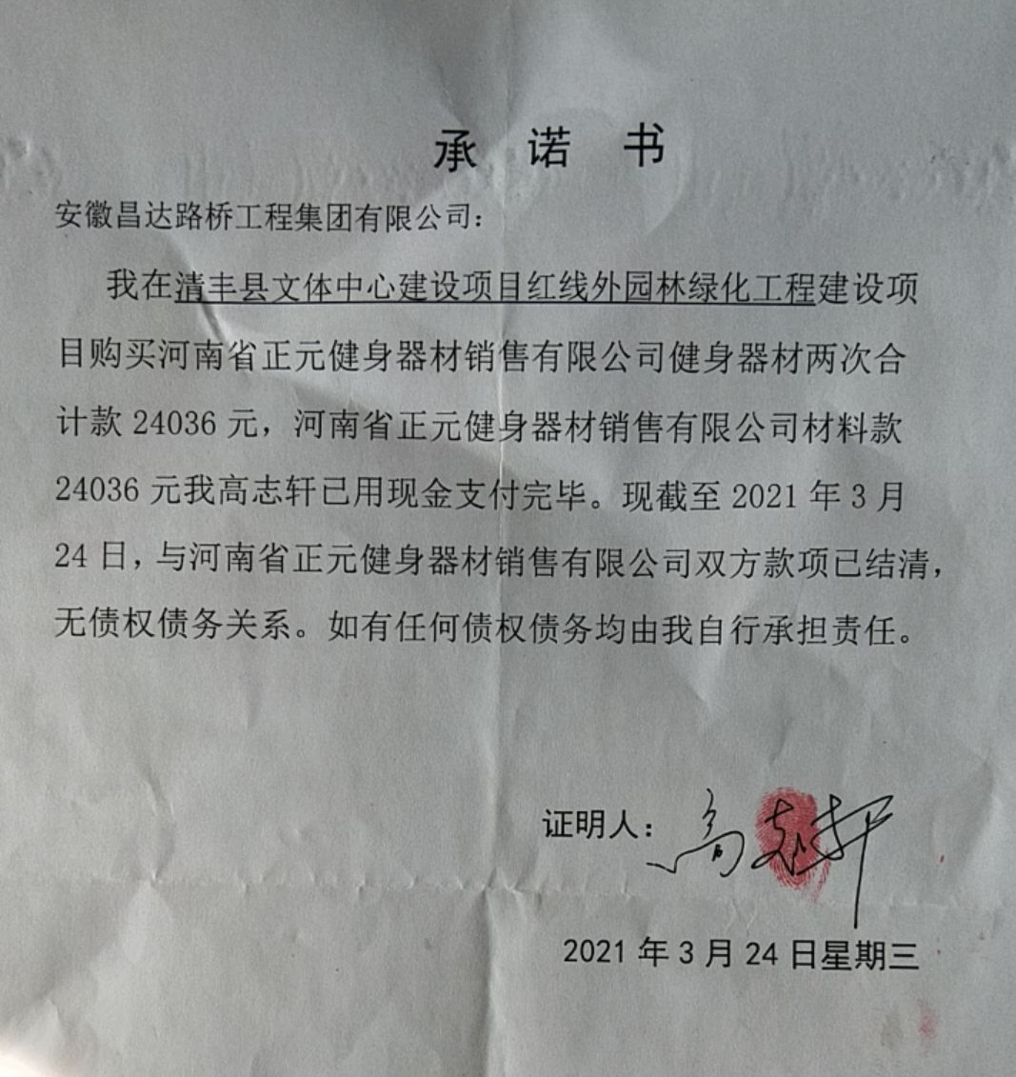
材料发票： |  |  |  |  |  | 35757.67
认证日期 | 成本金额 | 份数 | 类型 | 税率 | 进项税额 | 价税合计 | 付款日期 | 付款金额 | 银行 | 销货单位 | 货物 | 合同 | 发货单 | 备注
2017-06-01 | 13,535.04 |  | 专 | 17% | 2,300.96 | 15,836.00 |  |  |  | 河南省正元健身器材销售有限公司 | 器材 |  |  | 已办理承诺书
2017-06-01 | 485,436.89 |  | 专 | 3% | 14,563.11 | 500,000.00 |  |  |  | 滑县广旺苗木种植农民专业合作社 | 苗木
2017-08-01 | 57,526.00 |  |  |  | 0.00 | 57,526.00 |  |  |  | 人工
2017-08-01 | 7,008.55 |  | 专 | 17% | 1,191.45 | 8,200.00 |  |  |  | 河南省正元健身器材销售有限公司 | 器材
2017-08-01 | 87,526.00 |  |  |  | 0.00 | 87,526.00 |  |  |  | 人工
 | 0.00 |  |  |  | 0.00 |  | 2017-9- | 13,973.26 |  | 高志轩
 | 0.00 |  |  |  | 0.00 |  | 2017-9- | 300,000.00 |  | 滑县广旺苗木种植农民专业合作社
2017-9- | 57,410.00 |  |  |  | 0.00 | 57,410.00 |  |  |  | 人工
2017-11- | 57,411.00 |  |  |  | 0.00 | 57,411.00 |  |  |  | 人工
2017-11- | 86,000.00 |  |  |  | 0.00 | 86,000.00 |  |  |  | 高志轩 | 雕塑造型
2017-11-01 | 218,446.60 |  | 专 | 3% | 6,553.40 | 225,000.00 | 17-12- | 225,000.00 |  | 濮阳市千韵商贸有限公司 | 石材
2017-11-01 | 228,205.13 |  | 专 | 17% | 38,794.87 | 267,000.00 | 17-12- | 267,000.00 |  | 河南晶彩光电科技有限公司 | 地埋灯
2020-04-20 | 300,000.00 |  | 普 |  | 0.00 | 300,000.00 | 2020-04-22 | 300,000.00 | 中行 | 濮阳普汇劳务有限公司
 | 0.00 |  |  |  | 0.00 |  | 17-12- | -3,638.72 |  | 高志轩
 | 0.00 |  |  |  | 0.00 |  | 18-2- | 113,891.00 |  | 高志轩
 | 0.00 |  |  |  | 0.00 |  | 18-2- | 86,000.00 |  | 河北正华园林绿化工程有限公司
 | 0.00 |  |  |  | 0.00
 | 0.00 |  |  |  | 0.00 |  | 2019-02-03 | 181,890.00 | 中行 | 滑县广旺苗木种植农民专业合作社 | 苗木
 | 0.00 |  |  |  | 0.00 |  | 2021-04-13 | 208,998.85 | 徽行 | 高志轩 | 退垫付材料款

 | 0.00 |  |  |  | 0.00 |  | 2021-03-23 | 200.00 | 扣 | 手续费
 | 1,420.85 |  |  |  | 0.00 | 1,420.85 | 2021-03-23 | 1,420.85 | 扣 | 管理费
 | 0.00 |  |  |  | 0.00 |  | 2021-03-23 | -2,000.00 | 退 | 损失准备金1%
 | 0.00 |  |  |  | 0.00 |  | 2021-03-23 | 200.00 | 扣 | 手续费
 | 0.00 |  |  |  | 0.00 |  | 2021-03-23 | 3,308.36 | 扣 | 2021年2月工程地缴税2%增加部分差额
 | 0.00 |  |  |  | 0.00 |  | 2020-04-21 | -100.00 | 收 | 财务手续费（高志轩） | 王光如卡（2020.4.21）
 | 0.00 |  |  |  | 0.00 |  | 2020-04-21 | -3,000.00 | 收 | 损失准备金1%（高志轩） | 王光如卡（2020.4.21） |  |  | 退时从王光如卡退
 | 0.00 |  |  |  | 0.00 |  | 2020-04-21 | -166.00 | 收 | 合作人转的水利基金（高志轩） | 王光如卡（2020.4.21）
 | 0.00 |  |  |  | 0.00 |  | 5次 | 166.00 | 扣 | 水利基金
 | 0.00 |  |  |  | 0.00 |  | 5次 | 3,000.00 | 预留 | 损失准备金1%
 | 0.00 |  |  |  | 0.00 |  | 5次 | 100.00 | 扣 | 手续费
 | 0.00 |  |  |  | 0.00 |  | 2021-2- | -18,134.65 | 王光如 | 收增值税及附加（2021.2月开票扣税) |  |  |  | 2021.2.4
 | 0.00 |  |  |  | 0.00 |  | 2021-2- | 18,134.65 | 扣 | 增值税及附加（2021.2月开票扣税)
 | 0.00 |  |  |  | 0.00 |  | 2019-12-18 | -21,192.66 | 孙圣超卡 | 已收款21192.66 孙会计卡 19.12.18
 | 0.00 |  |  |  | 0.00 |  |  | 21,192.66 | 扣 | 增值税及附加（19.12月开票扣税)
 | 0.00 |  |  |  | 0.00 |  |  | 110.00 | 扣 | 水利基金
 | 0.00 |  |  |  | 0.00 |  |  | 16,000.00 | 扣 | 税金（19.1月开票）
 | 0.00 |  |  |  | 0.00 |  |  | 2,000.00 | 预留 | 损失准备金1%
 | 0.00 |  |  |  | 0.00 |  |  | 500.00 | 扣 | 代办费
 | 0.00 |  |  |  | 0.00 |  |  | 20,815.50 | 扣 | 税金
 | 16,458.00 |  |  |  | 0.00 | 16,458.00 |  | 16,458.00 | 扣 | 管理费
合计 | 1,616,384.06 |  |  |  | 63,403.79 | 1,679,787.85 |  | 1,752,127.10
尚需提供成本 | -27,126.35 |  |  |  |  | 72,339.25 | 可支付金额 | 0.00
公司代缴税金： |  |  |  |  |  |  |  | 76142.81
税种 | 税额 |  | 税种 | 税率 | 税额 | 前期扣税 | 19.1月开票扣税 | 19.12月开票扣税 | 2021.2月开票扣税 | 2021年2月工程地缴税2%
企业所得税 | -6781.59 |  | 增值税 | 差额 | 67,680.45 | 17,677.29 | 14,545.45 | 19,266.06 | 16,191.65 | 2,839.79
印花税 | 已交 |  | 城市维护建设税 | 0.07 | 3,604.22 | 1,237.41 | 1,018.18 | 963.30
 |  |  |  | 0.07 | 1,133.42 |  |  |  | 1,133.42 | 198.79
水利基金 |  |  | 教育费附加 | 0.03 | 2,030.41 | 530.32 | 436.36 | 577.98 | 485.75 | 85.19
 |  |  | 地方教育费附加 | 0.02 | 1,353.61 | 353.55 | 290.91 | 385.32 | 323.83 | 56.80
小计 | -6781.59 |  | 小计 |  | 75,802.10 | 19,798.57 | 16,290.91 | 21,192.66 | 18,134.65 | 3,180.57
 |  |  | 印花税 | 0.0003 | 525.64 |  | 60.00 | 90.00 | 75.64 | 42.60
 |  |  | 水利基金 | 0.0006 | 953.55 | 540.54 | 109.09 | 165.14 | 138.79 | 85.19
 |  |  | 合计 |  | 76,755.66 | 20,339.11 | 16,400.00 | 21,357.80 | 18,273.43 | 3,308.36
 |  |  |  |  |  |  | 管理费 | 17878.85
 |  |  |  |  |  |  | 税 | 40123.86 | 40233.86%
 |  |  |  |  |  |  | 手 | 1000.00

